产品需求任务确认书
 | 深圳数联天下智能科技有限公司
产品需求任务确认书
需求确认 | 详细内容
需求来源 | ■儿童场景 □养老场景 □美业场景□酒店场景□全屋场景
数据需求 | 原始数据：游戏时间、被测量者ID（NFC卡号）、游戏课程数据、游戏统计
产品使用场景 | 小朋友通过刷手环进行NFC身份识别，使用贝板进行游戏课程，游戏记录及测评报告实时上传，若通讯失败，则缓存记录，待通讯成功后将上传数据。
品牌/供应商 | \
产品名称 | 贝板
产品型号 | \
产品外观 | 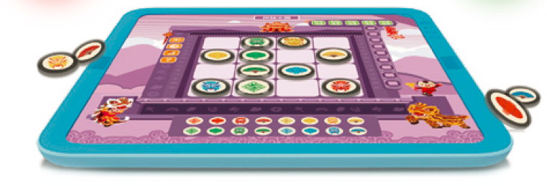
供电方式 | 蓄电池供电，支持移动使用
通讯方式 | ■WIFI□RJ45□BLE□ZigBee3.0□ZigBee2.1□RS232□LORA□Andriod□433□Zwave□485□电力猫□NB-IOT□4G□GPRS□其他
接入方式 | □直联云■云对云□BLE□标准模块□局域网□定制化
数据可获取数据、服务 | 原始数据：游戏时间、被测量者ID（NFC卡号）、游戏课程数据、游戏统计
场景方案配置建议 | 按实际需求配置
主要功能 | 游戏步骤：1）将主题底图在贝板上摆放好，启动游戏；2）将机器人小阳开机放置在底图左上角位置；3）选择游戏模式，进入游戏； 模式说明： 听故事模式：选择听故事模式后进入游戏，小阳开始讲故事； 点读模式：选择点读模式后进入游戏，“长按”任意位置回顾故事细节； 答题模式：选择答题模式后进入游戏，贝板提问，听完问题后“长按”答案位置，录制你的答案，手松开保存录音； 表达模式：选择表达模式后进入游戏，“长按”某一个你想讲述的故事内容录制你的小故事，手松开保存录音，长按下一个位置录制下一段语音； 点击播放按键，小阳从头开始播放录制的内容。 云手环和工具卡说明： 云卡用于保存和上传表达模式的故事数据和答题模式玩家回答录音类题目的回答录音； 工具卡一般是老师使用，创建新的故事，点读语音和答题的题目； 底图下方左边区域是上传云卡数据或者(同一张工具卡放第一次)进入/(放第二次)退出编辑状态，右边区域是下载云卡数据或者工具卡数据。
场景联动要求 | \
身份识别/交互方式 | IC卡/手环NFC
质量标准 | \
安装方式/使用条件 | \
其他 | \
备注
确认人： 确认日期：

